Portada
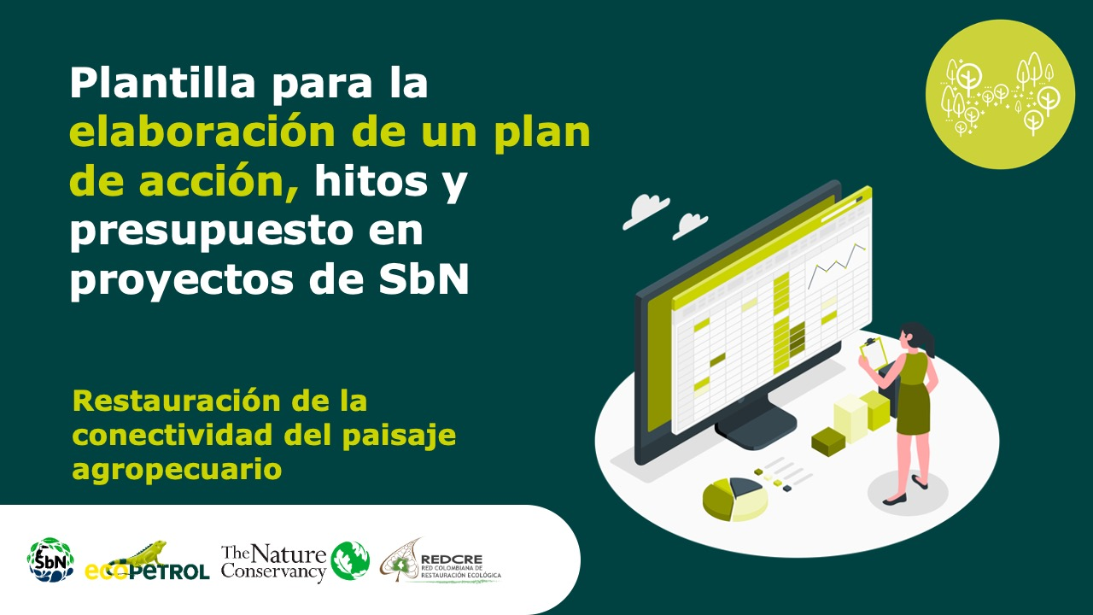

Forma correcta: Restauración de la conectividad del paisaje agropecuario
Planificación y gestión participativa del turismo sostenible

Ruta
RUTA PARA FORMULACIÓN DE PROYECTOS SbN: PLANIFICACIÓN Y GESTIÓN PARTICIPATIVA DEL TURISMO SOSTENIBLE
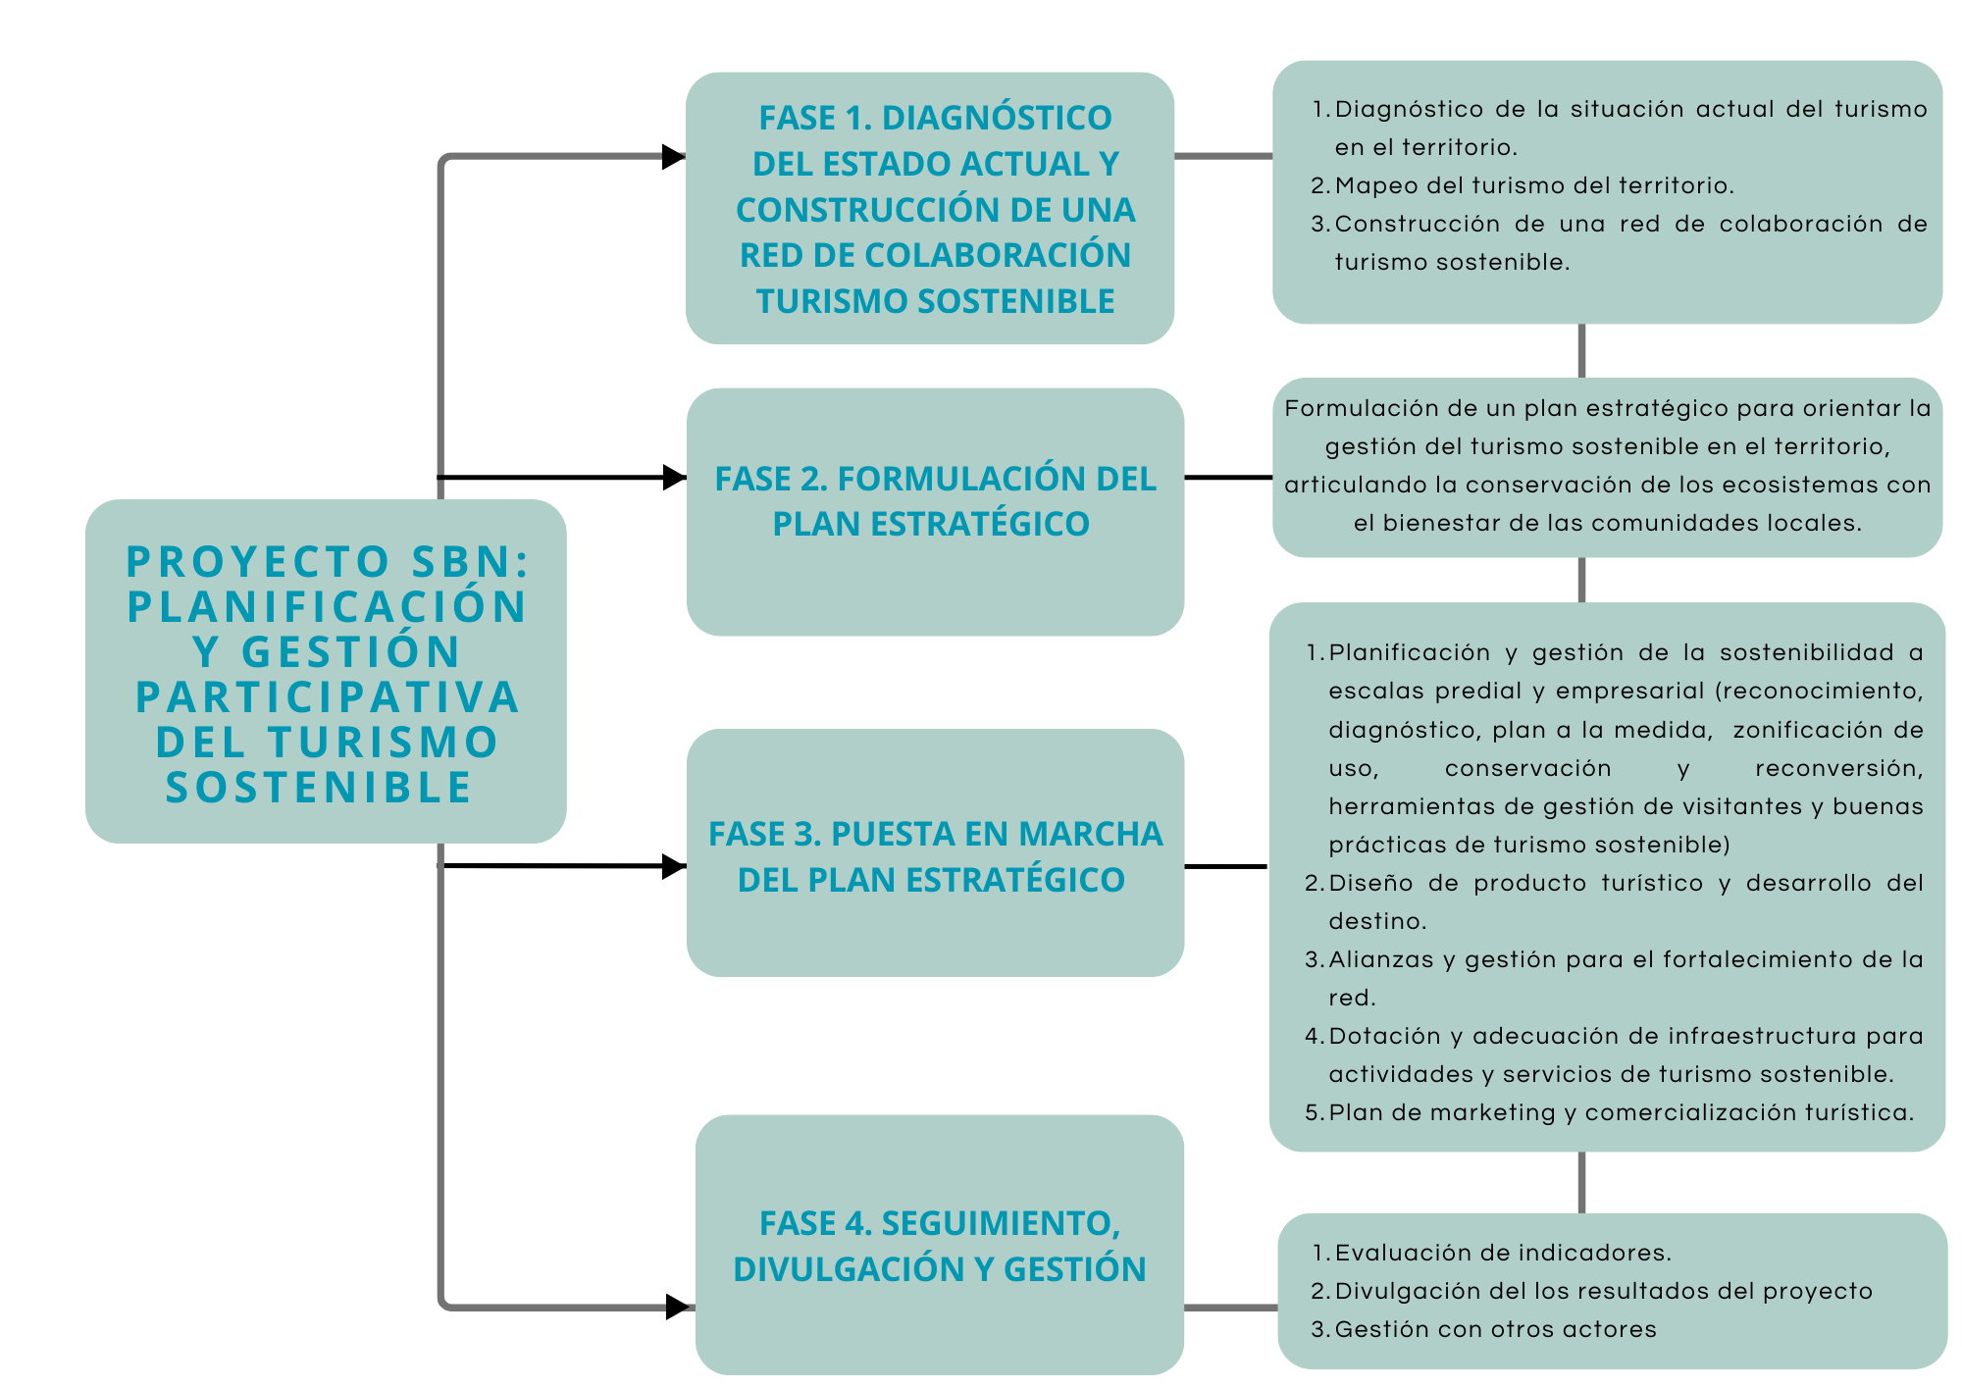

Fuente: Experiencia y documentación recopilada por la Corporación Biocomercio Sostenible.

